Planilha1
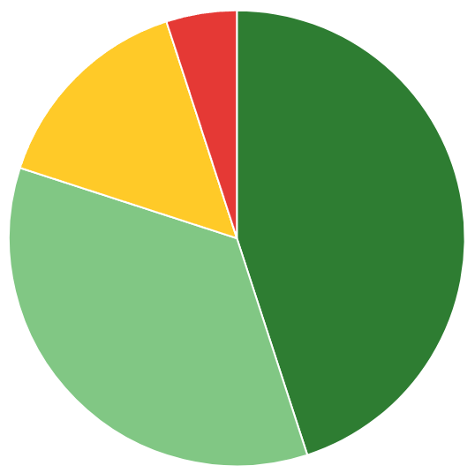
vitalis

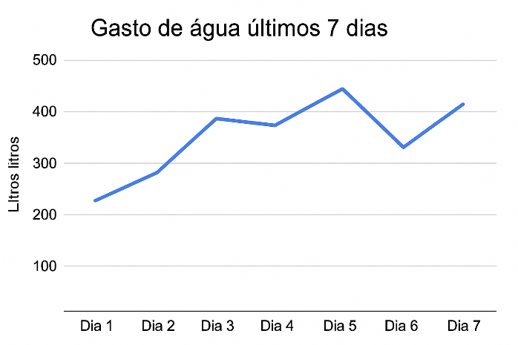
Relatorio mensal:
informações uteis, como possiveis extratos, comprovantes e informações tecnicas....... Ao ser clicado alem de exbiri um documento de relatorio que pode ser armazenado em nuvem, local ou impresso
 | gasto de agua 7 dias:
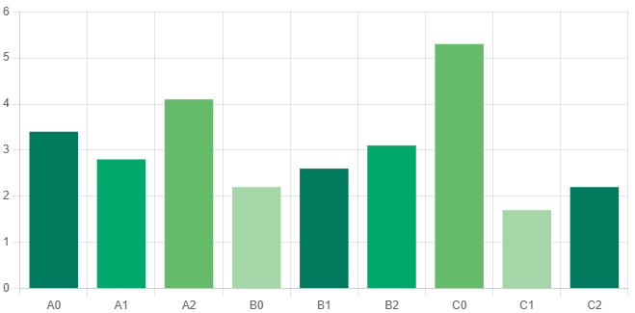

Umidade em tempo real
 |  | A | B | C
 |  | 0 | 0 | 0

